2020
CONSELHO REGIONAL DE ENFERMAGEM DO ESTADO DE PERNAMBUCO

NOTAS EXPLICATIVAS ÀS DEMONSTRAÇÕES CONTÁBEIS EM 31 DE DEZEMBRO DE 2020
(Valores expressos em reais)

1. CONTEXTO OPERACIONAL

a) Denominação, Constituição, Duração e Natureza

O Conselho Regional de Enfermagem foi criado pela Lei nº 5.905, de 12 de julho de 1973, como uma autarquia, vinculada ao Ministério do Trabalho e Previdência Social.

b) Características

O Conselho Regional de Enfermagem de Pernambuco está subordinado ao Conselho Federal de Enfermagem, com sede e foro na cidade do Recife e prazo de duração indeterminado, fiscalizando e disciplinando o exercício da profissão de enfermeiro e das demais profissões compreendidas nos serviços de Enfermagem.

c) Finalidades da Entidade

O COREN tem como finalidades:

Constituem finalidades do COREN-PE, observada a legislação em vigor, e as diretrizes gerais do COFEN, a disciplina e fiscalização do exercício profissional das categorias de enfermagem, o julgamento e a aplicação de penalidades nos casos de infração ao Código de Ética de Enfermagem, garantindo que as instituições de saúde e áreas a fim assegurem as condições dignas de trabalho à realização das ações de enfermagem, em termos compatíveis com suas exigências legais e éticas.

d) Recursos Financeiros

Os recursos do COREN- PE estão em: I – Receitas de Contribuições;
II – Receitas Patrimoniais;
III – Receitas de Serviços;
IV – Transferências Correntes; V – Receitas da Dívida Ativa; e VI – Receitas Diversas.

e) Destinação de Recursos

As despesas do COREN- PE consitem em: I – Despesas de Pessoal;
II – Outras Despesas Correntes; e III – Despesas de Capital.

2. APRESENTAÇÃO DAS DEMONSTRAÇÕES CONTÁBEIS

As demonstrações que compõem esta Prestação de Contas Anual foram elaboradas em consonância com os dispositivos da Lei n.º 4.320/64, que estatui normas gerais de Direito Financeiro para elaboração e controle dos orçamentos e balanços da União, dos Estados, dos Municípios e do Distrito Federal; das disposições do Conselho Federal de Contabilidade relativa aos Princípios Fundamentais de Contabilidade, bem como das Normas Brasileiras de Contabilidade Aplicadas ao Setor Público (NBCT 16); e seguiram as diretrizes contábeis abaixo:

3. PRINCÍPIOS E PRÁTICAS CONTÁBEIS

A. Imobilizado

Está demonstrado ao custo de aquisição, uma vez que os saldos apresentados na contabilidade precisam ser atualizados mediante levantamento patrimonial, para uma melhor gestão dos bens do COREN. Ele apresenta registro contábil da depreciação dos bens conforme critérios e procedimentos estabelecidos na NBCT 16.9, que é calculada pelo método linear, para distribuir seu valor de custo ao longo da vida útil estimada, como segue:

Descrição | Anos
Diversos Equipamentos e Instalação | 10
Outras máq., aparelhos, equip. e ferramentas | 10
Computadores e sistema de informatica | 20
Maquinas e utensilios de escritorio | 10
Equipamentos de Processamento de dados | 5
Mobiliario em Geral | 10
Veículos em geral | 20
Outros bens móveis | 10

B. Redução ao valor recuperável de ativos (“impairment”)

A NBC T 16.10 determina que as reavaliações devam ser feitas utilizando-se o valor justo ou o valor de mercado na data de encerramento do balanço patrimonial, periodicamente, com a finalidade de revisar e ajustar o valor registrado do ativo principalmente em relação as contas ou grupo de contas cujos valores de mercado variem significativamente em relação aos valores anteriormente registrados. Os acréscimos ou decréscimos provenientes dessa reavaliação ou redução ao valor recuperável devem ser registrados em contas de resultado. A Entidade não constatou a necessidade de contabilização de provisão para perdas sobre esses ativos, considerando que a gestão patrimonial ainda será implantada.

C. Ativo Circulante e Não Circulante

Os demais ativos estão apresentados ao valor de realização, incluindo, quando aplicável, os rendimentos e variações monetárias auferidas. Do total do Ativo, o Circulante representa 93,07% e o Não Circulante 6,93%.

D. Passivo Circulante e Não Circulante

Estão demonstrados por valores acrescidos, quando aplicável, dos correspondentes encargos e variações monetárias. O Circulante representa 3,83% e o Patrimonio Líquido 96,17%.

E. Restos a Pagar

As despesas empenhadas liquidadas e não pagas até o dia 31 de dezembro de 2020 foram inscritas em Restos a Pagar, em atendimento a Lei n.º 4.320/64. Os Restos a Pagar Processados correspondem aos demais saldos credores das obrigações financeiras, como Fornecedores, e estão demonstrados nos Balanços Patrimonial e Financeiro.

F. Patrimônio Líquido

O Patrimônio Líquido está composto pelo subgrupo Resultados Acumulados. Reflete a situação patrimonial líquida, ou seja, compreende o valor residual dos ativos depois de deduzidos todos os passivos.

G. Apuração do Resultado

O superávit do exercício é apurado pelo regime contábil de competência.

4. BALANÇO PATRIMONIAL

a. CAIXAS E EQUIVALENTES DE CAIXA

As aplicações financeiras estão representadas por Certificados de Depósitos Bancários e títulos emitidos e compromissados pelas instituições financeiras de primeira linha, cujo rendimento está atrelado à variação do Certificado de Depósito Interbancário (CDI), e possuem liquidez imediata. A receita gerada por estes investimentos é registrada como receita no resultado corrente. As referidas contas estão conciliadas corretamente.
Saldo das disponibilidades em 31 de dezembro de 2020 apresentada abaixo:

 | 2020-12-31 | 2019-12-31
Bancos - Outras Contas | - | -58.86
Aplicações Financeiras | 10,061,632.74 | 8,370,748.97
 | 10,061,632.74 | 8,370,690.11

O COREN no exercício de 2020 movimentou recursos com a seguinte instituição financeira:

Banco | Agência | Conta Corrente
Banco do Brasil | 3234-4 | 11.359-X
Banco do Brasil | 3234-4 | 11.604-1

b. DEMAIS CRÉDITOS E VALORES A CURTO PRAZO

Demais Créditos e Valores à Curto Prazo a receber em 31 de dezembro de 2020 apresentada abaixo:

 | 2020-12-31
Adiantamentos Concedidos a Pessoal | 50,942.14
Tributos a Recuperar/Compensar | 28,057.58
Créditos Por Dano ao Patrimônio | 14,443.30
Entidades Públicas | 24,151.41
Devedores da Entidade | 200,941.40
TOTAL | 318,535.83

c. ESTOQUE

Os estoques estão formados por materiais de consumo interno (material de expediente, material gráfico de informática e material de limpeza) e são registrados no Ativo Permanente por seus custos da última aquisição.
Os referidos saldos foram inventariados pelo Setor de Almoxarifado, portanto a posição da conta está ajustada conforme inventario. Assim, as despesas liquidadas na contabilidade foram baixas pelo consumo.

Saldo do Estoque em 31 de dezembro de 2020 apresentada abaixo:

 | 2020-12-31
Material de Expediente – Estoque interno | 66,758.91

d. ATIVO REALIZÁVEL À LONGO PRAZO

A Dívida Ativa consiste em anuidades atrasadas dos profissionais de enfermagem, que não sofrem atualização monetária com base na resolução nº 481/2015 do COFEN, que institui o programa de recuperação fiscal – REFIS ENFERMAGEM – 2015, no âmbito do sistema COFEN/Conselhos Regionais de Enfermagem, destinado a regularização dos débitos dos profissionais de enfermagem e dá outras providências.
O saldo da Dívida Ativa em 31 de dezembro de 2020 apresentada abaixo:

 | 2020-12-31
Depósitos Judiciais | 2,730.50
Títulos de Empresas Estatais | 43.64
Direitos de Linha Telefônica | 1,600.00
 | 4,374.14

e. IMOBILIZADO

O ativo imobilizado está constituído ao custo de construção ou aquisição. Saldo do Imobilizado em 31 de dezembro de 2020 apresentada abaixo:
Imobilizado | 2020-12-31
Bens Móveis | 1,301,205.23
(-) Depreciação Acumulada Bens Móveis | -195,641.08
Bens Imóveis | 600,000.00

Os Bens Móveis apresentam valor reduzido da Depreciação Acumulada conforme apresentada abaixo:

 |  |  | Depreciação Acumulada
Descrição | Saldo Anterior | Aquisições |  | Líquido em 2020
Diversos Equip. e Instalação | 315,976.37 |  | -31,600.16 | 284,376.21
Outras máq., aparelhos, equip. e ferramentas | 18,580.97 |  | -1,858.25 | 16,722.72
Computador e sist. de informática | 2,291.25 |  | -458.26 | 1,832.99
Máquinas e utens. de escritório | 223,108.29 |  | -22,312.61 | 200,795.68
Equip. de Process. de dados | 77,795.80 |  | -15,559.47 | 62,236.33
Mobiliário em Geral | 144,710.55 |  | -14,472.21 | 130,238.34
Veículos em geral | 180,791.86 |  | -36,159.10 | 144,632.76
Outros bens móveis | 276,025.00 | 17,157.00 | -28,452.88 | 264,729.12
Edifícios | 600,000.00 |  |  | 600,000.00
Total | 1,839,280.09 |  | -150,872.94 | 1,705,564.15

Neste exercício foram realizados inventário patrimonial dos bens móveis e levantamento dos bens móveis inservíveis. Foi contabilizada a aquisição de bens móveis no valor de R$ 17.517,00 (Dezessete mil quinhentos e dezessete reais).

PAD Nº | DOTAÇÃO ORÇAMENTÁRIA | FAVORECIDO | VALOR R$
 | 6.2.2.1.1.02.44.90.052.005 - Máquinas e Equipamentos | IBBL Tecnologia em água Eireli
PAD nº 398/2019 |  |  | 4,143.00

 | 6.2.2.1.1.02.44.90.052.001 - Equipamentos para Áudio, Vídeo e Foto (Aparelhos e Equipamentos de Comunicação) | Ferreira Costa & CIA LTDA
PAD nº 177/2020 |  |  | 1,999.00
PAD nº0046/2020 | 6.2.2.1.1.02.44.90.052.005 - Máquinas e Equipamentos | Refrigeração Dufrio Comercio e Importacao LTDA
 |  |  | 8,639.00
 | 6.2.2.1.1.02.44.90.052.011 - Softwares e Aquisição de Licenças | MB Comercial LTDA - Identifick
PAD nº 164/2020 |  |  | 2,376.00
TOTAL |  |  | 17,157.00

f. OBRIGAÇÕES TRABALHISTAS, PREVIDENCIÁRIAS E ASSISTENCIAIS, E FISCAIS A PAGAR

As Obrigações Trabalhistas, Previdenciárias, Assistenciais e Fiscais a Pagar em 31 de dezembro de 2020 foram todas quitadas.

g. OBRIGAÇÕES FISCAIS À CURTO PRAZO

O saldo das obrigações em 31 de dezembro de 2020 apresentada abaixo:

 | 2020-12-31
Pis/Pasep a Recolher | 344.85
IRRF s/ Folha de Salários | 28,378.38
Impostos Retidos na Fonte – Cosirf | 1,115.10
 | 29,838.33

h. DEMAIS OBRIGAÇÕES À CURTO PRAZO

O saldo das Demais Obrigações à Curto Prazo em 31 de dezembro de 2020 apresentada abaixo:

 | 2020-12-31
Consignações | 2,086.35
Credores da Entidade | 5,730.80
Entidades Públicas Credoras | 116,248.78
 | 124,065.93

5. RESULTADO DO EXERCÍCIO

O Resultado do exercício foi superavitário em R$ 3.101.395,78, apurados na Demonstração das Variações Patrimoniais (DVP).
Os Resultados Acumulados de Exercícios Anteriores a 2020 foi de R$20.640.481,04 que somando com o apurado em 2020 (R$ 3.101.395,78) resulta em R$23.741.876,82.

a. | APURAÇÃO SUPERÁVIT/DÉFICIT FINANCEIRO

Foi apurado um superávit financeiro no exercício de 2020, levando-se em consideração o Ativo Financeiro (R$ 10.140.632,46) menos o Passivo Financeiro (R$ 232.362,66) que foi de R$ 9.908.269,80, em conformidade com o MCASP.
No balanço Financeiro a rubrica outros Recebimentos extraorçamentários no montante de R$182.884,11, refere-se aos lançamentos de retenções entre outros. Quanto a rubrica de Depósitos Restituíveis e Valores Vinculados no montante de R$ 1.657.251,96, refere-se aos honorários advocatícios, conforme previsto na Resolução do Cofen nº 534/2017 e Decisão Coren-PE nº 006/2019.

6. BALANÇO ORÇAMENTÁRIO

O Balanço Orçamentário contém as receitas orçamentárias do COREN, como por exemplo, Receitas de Contribuição (Anuidades), Receitas de Serviços (Taxa de Inscrição, Expedição de Carteiras e Cédulas e Expedição de Certidões), Transferências do COFEN, Receita da Dívida Ativa, entre outras. Que são lançadas quando identificadas direto no sistema de contabilidade SISCONT, da empresa Implanta.

Já nas Despesas Orçamentárias está definido o crédito disponível para custear as despesas como folha de pagamento, fornecedores, material de consumo, aquisições de materiais permanentes, etc. Que são executadas através do empenho e posterior liquidação e pagamento.

É importante salientar que no balancete o valor das receitas e despesas previstas se refere ao primeiro lançamento da razão, já que o saldo se mostra divergente, pois o sistema é obrigado a lançar a diferença para o fechamento do exercício.

No decorrer do Exercício de 2020 houve 1 (uma) Transposição orçamentários totalizando R$1.954.904,27 sem alteração do valor inicialmente orçado (R$ 16.805.553,35) e 07 (sete) Reformulação Orçamentária no valor de R$1.636.669,15 sem alteração do valor orçado para R$16.805.553,35, todas informadas ao Cofen através das Decisão Coren-PE nº 009/2020 – 1ª Transposição no valor de R$1.954.904,27; Decisão Coren- PE nº 050/2020 – 2ª Reformulação Orçamentária no valor de R$28.788,09; Decisão Coren-PE nº 058/2020
– 3ª Reformulação Orçamentária no valor de R$157.072,44; Decisão Coren-PE nº 059/2020 – 4ª Reformulação Orçamentária no valor de R$10.000,00; Decisão Coren-PE nº 061/2020 – 5ª Reformulação Orçamentária, no valor de R$508.000,00; Decisão Coren-PE nº 068/2020 – 6ª Reformulação Orçamentária, no valor de R$15.000,00; Decisão Coren-PE nº 095/2020 – 7ª Reformulação Orçamentária, no valor de R$9.000,00; Decisão Coren-PE nº 143/2020 – 8ª Reformulação Orçamentária, no valor de R$907.908,62

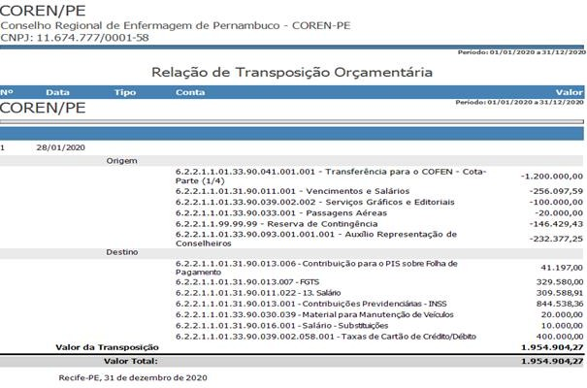

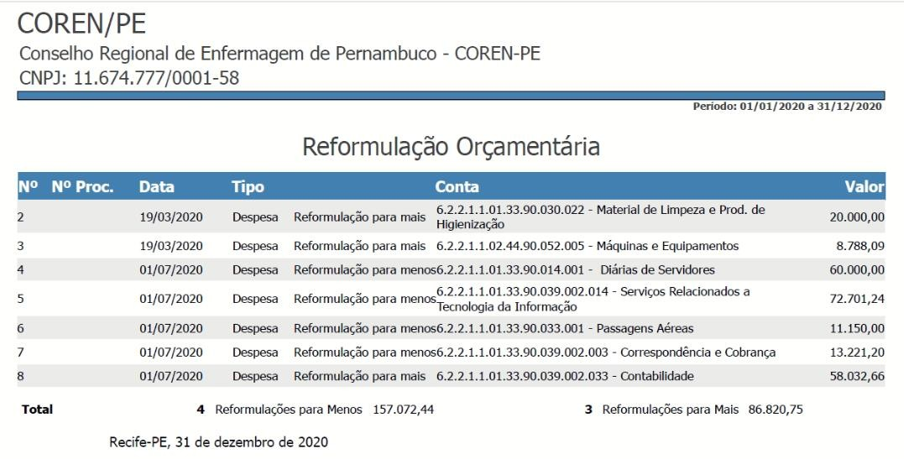

Cabe informar que em Relação de Empenhos o valor inicialmente empenhado foi de R$17.090.193,33 tendo sido anulado o montante de R$3.499.123,52, restando de fato Empenhado no Exercício de 2020 o montante de R$13.591.069,81. As anulações se deram em parte pela devolução de valores em conta corrente, encerramento de processo licitatório, e em sua maioria pela não utilização do valor total estimado em processo licitatório durante o período de vigência do contrato.

7. DEMONSTRAÇÃO DAS VARIAÇÕES PATRIMONIAIS

Esta demonstração evidencia as alterações verificadas no patrimônio, resultantes e independentes da execução orçamentária e indica o resultado patrimonial do exercício financeiro. Em 2020, o resultado patrimonial foi superavitário em R$ 3.101.395,78.
A variação do Patrimônio Líquido de Exercícios Anteriores (R$ 9.136.138,54) com o do Exercício 2020 (R$ 3.101.395,78) resulta em R$12.237.534,32 no Balancete de Verificação.

8. DEMONSTRAÇÃO DOS FLUXOS DE CAIXA

A apuração do fluxo de caixa para o exercício de 2020 ficou positiva em R$ 1.708.099,63, o que representa que o órgão desembolsou menos recursos do que recebeu.

Recife-PE, 31 de dezembro de 2020

MARCLEIDE CORREIA E SÁ CAVALCANTI PRESIDENTE
COREN PE-193.737-ENF 832.342.174-91

FÁBIO ROBERTO DA COSTA LINS TESOUREIRA
COREN PE-265382-TEC 039.061.764-44

SIDNEI BETZEL

Assinado de forma digital por SIDNEI BETZEL
NAAK:0704847 NAAK:07048477792

7792

Dados: 2021.03.15
21:26:34 -03'00'

SIDNEI BETZEL NAAK CONTADOR
CRC: 011186/O-9 – ES 070.484.777-92

EDILUCI CRISTIANE SILVA SANTOS CONTADORA

